Sheet3
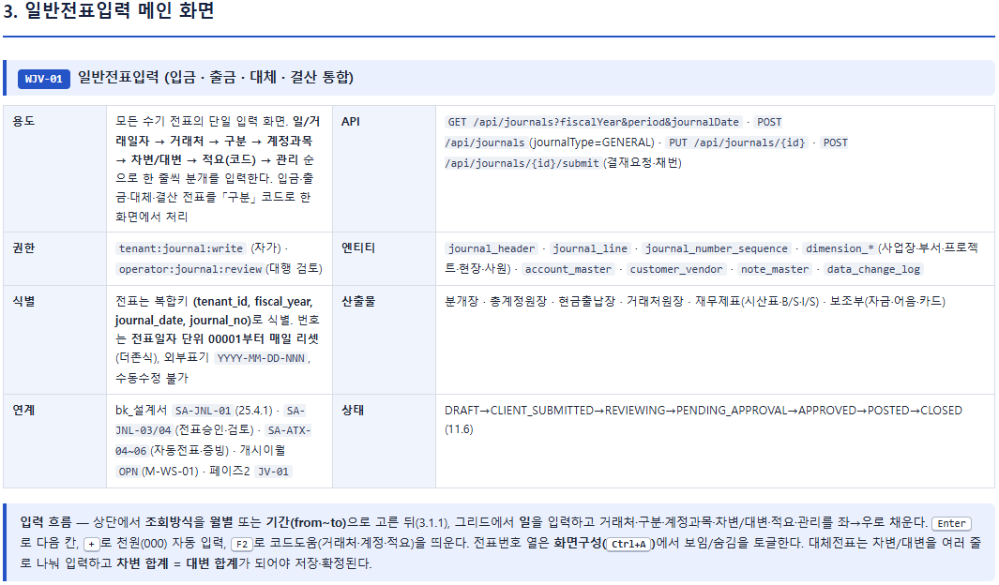

입력순서 유연화, 순서는 아래로도 할 수 있음.
일/거래일자 → 구분 → 차변/대변 → 계정과목 → 거래처 → 적요(코드) → 관리 순으로 한 줄씩 분개를 입력

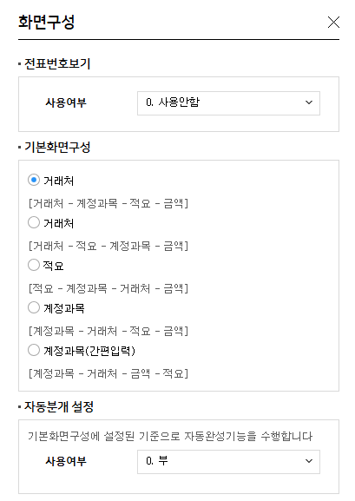

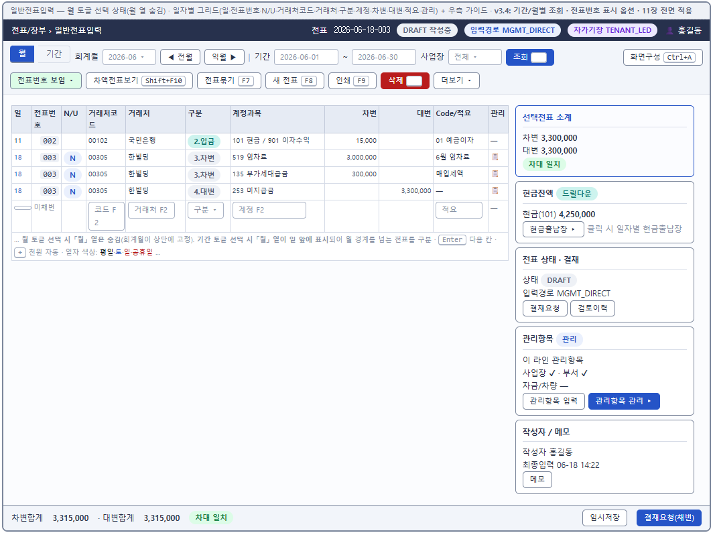
SAP, D365, K-SYSTEM의 전표입력화면 장점을 조합해서 입력화면을 만들어봤습니다. 아래기능 추가가 필요.
1) 스마트입력, 자주쓰는 계정, 자동분개추천기능등 추가
2) 통화, 환율 기능추가, 외화추적/거래흐름 파악기능
3) 전표, 첨부파일 첨부기능 추가
4) 외상매출금/외상매입금 회수/지불시 선수금/선급금 유무 자동 검토, 또는 알림 기능
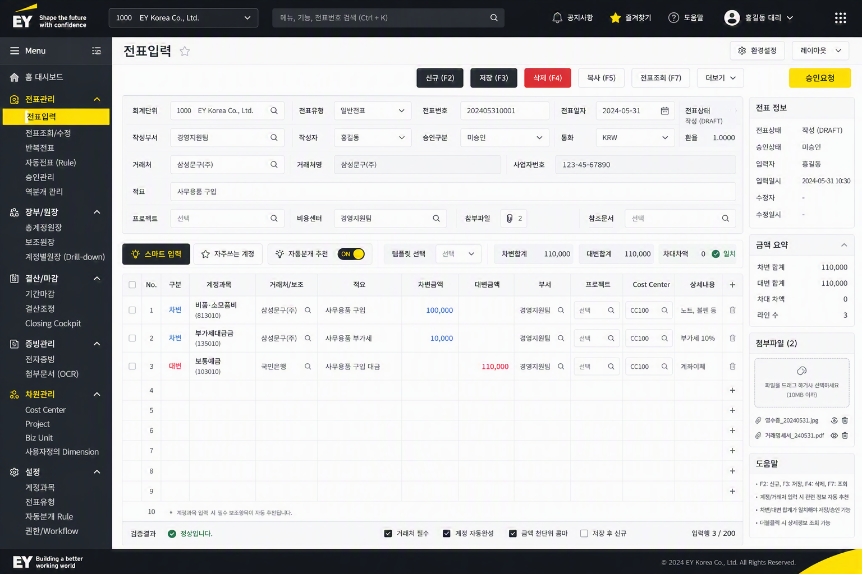

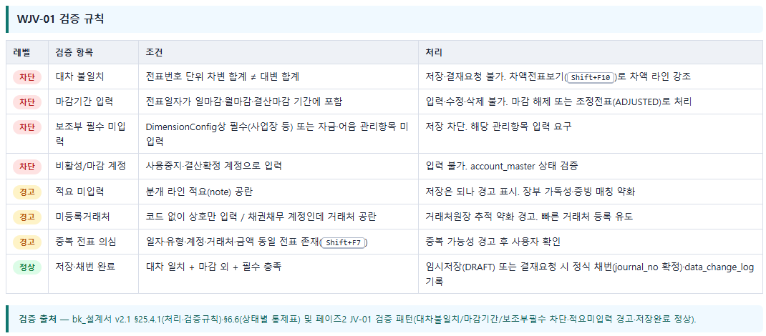

1. 차대 불일치 : 실시간 차대차 잔액 표시 (위 화면 우측 Panel)
2. 보조부 필수 미입력 : 어떤 정보까지가 필수 입력인가요? 사용자 입력 부담 커보임
3. 비활성/마감 계정 : 잘못된 계정 선택 시 → "추천 계정" 리스트 자동 표시
4. 적요 미입력 : 감사 이슈 가능, 표준 적요 템플릿 기능, 과거 적요 추천
5. 미등록 거래처 : 특정 계정은 필수 입력
6. 중복 전표 의심 : 중복 판단 기준강화 , 날짜 + 금액 + 거래처 + 계정 + 적요 유사도등, Duplicate Invoice Check 기능
7. 외화거래 입력창 추가 : 외화, 발생시 환율, 채권/채무의 회수/지급시 환차계산

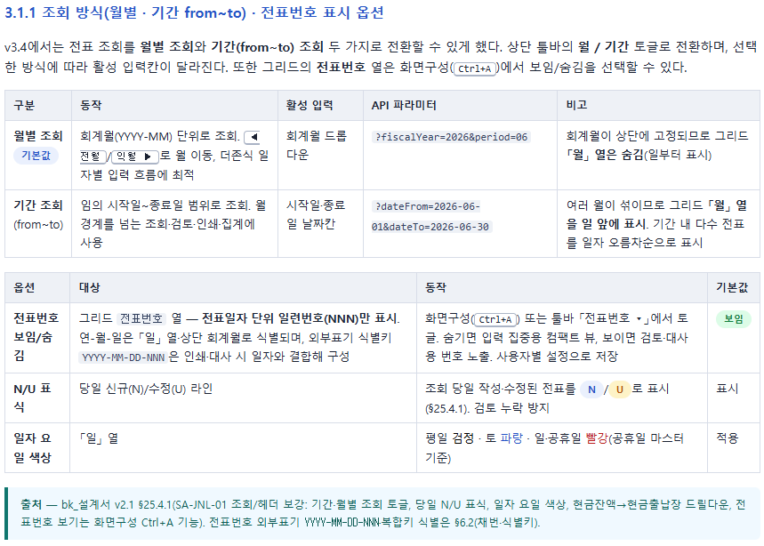

1. 조회방식 추가 : 기간, 월별, 일별, 금액, 거래처별, 계정과목등
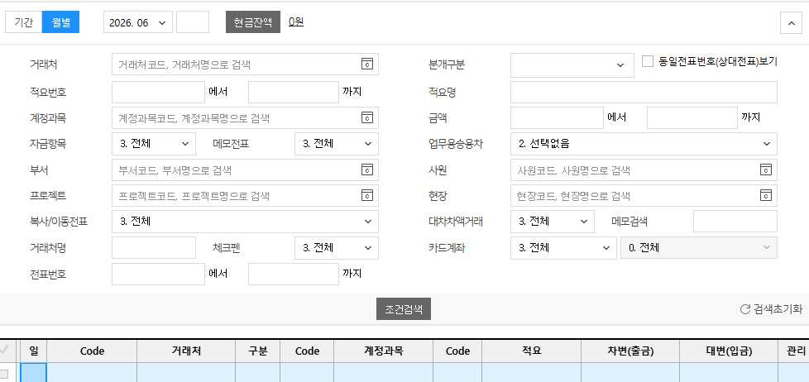

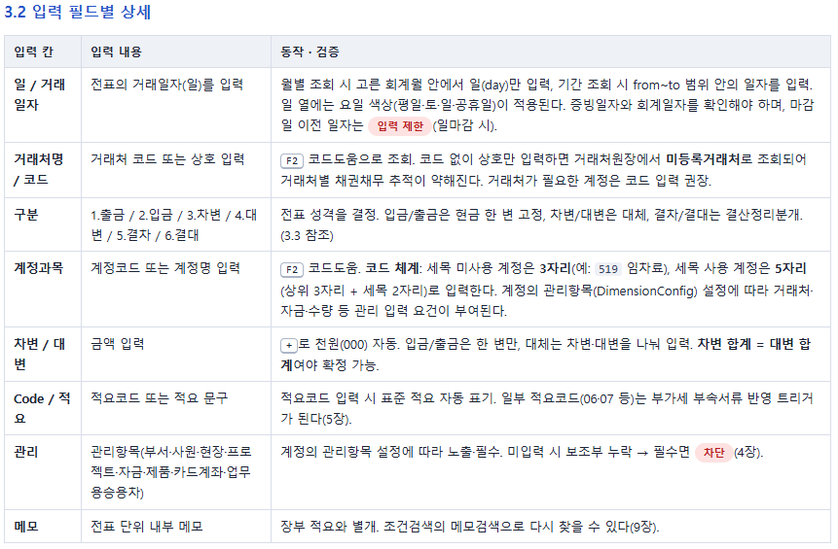
1. 일 / 거래일자
1) 일자 입력 구조 보완
- 전표일자 : 회계 반영 기준
- 증빙일자: 증빙 발생 기준 | 부가세신고 연동에 필요
- 세무귀속일: 세무신고 기준
- 기표일자: POSTED 처리 기준

2) 추가 검증기능
검증 | 처리
증빙일자 > 전표일자 | 경고
전표일자가 마감기간 | 차단
세무귀속월과 회계월 불일치 | 경고 또는 세무 검토 요청
미래일자 입력 | 권한에 따라 차단/경고

2. 거래처명 / 코드
1) 통제사항 보완필요
검증 항목 | 예시 | 처리
채권 계정 + 공급업체 입력 | 외상매출금에 매입처 입력 | 차단
채무 계정 + 고객 입력 | 외상매입금에 매출처 입력 | 차단
거래처 상태 비활성 | 휴폐업/사용중지 거래처 | 차단
미등록 거래처 | 상호만 입력 | 임시거래처 생성 또는 정식등록 유도
사업자번호 중복 | 동일 사업자번호 존재 | 중복 경고
거래처별 계정 제한 | 특정 거래처는 특정 계정만 허용 | 경고/차단

2) 거래처 입력 시 자동 표시

3. 계정과목
1) 코드유형, 자릿수 유연화
2) 보완해야 할 계정 검증기능
검증 | 예시
계정 사용 가능 기간 | 2024년 이후 사용 불가 계정
계정-거래처 유형 | 외상매출금은 고객만 허용
계정-부서 조합 | 특정 비용 계정은 특정 부서만 허용
계정-프로젝트 조합 | 프로젝트 비용 계정은 프로젝트 필수
계정-세무조정 연결 | 접대비, 감가상각, 업무용승용차 등
계정-STAT 연결 | Local GAAP과 Group GAAP 차이 발생 계정

4. 차변 / 대변
: 입력 효율 관점에서 수동성을 줄이기 위해 아래 검증 필요
항목 | 보완 내용
자동 상대계정 | 거래처/계정/전표유형에 따라 대변 또는 차변 자동 생성
자동 균형 | 마지막 라인에 차액 자동 입력 제안
통화별 균형 | 외화 전표는 통화별 차대 일치 검증
차원별 균형 | 사업부/부문별 차대 균형 검증

5. Code / 적요
: 적요를 검색·증빙·세무·감사 추적 키로 활용
보완항목 | 설명
표준 적요 템플릿 | 계정별, 거래처별, 전표유형별 자동 제안
적요 품질 검증 | “기타”, “처리”, “정산” 등 불명확 적요 경고
적요 검색 강화 | 장부 조회 시 적요 전문 검색
증빙 연계 | 적요와 증빙 제목/공급자명 매칭
세무 키워드 감지 | 접대비, 차량, 기부금 등 키워드 자동 감지
다국어 적요 | 글로벌 회사의 영문 적요 병행 관리

6. 메모 : 아래 기능 추가
메모 유형 | 용도
전표 메모 | 작성자가 남기는 내부 설명
검토 메모 | 검토자가 보완 요청 사항 기록
승인 메모 | 승인/반려 사유 기록
감사 메모 | 감사 대응 설명
세무 메모 | 세무조정 판단 근거
STAT 메모 | Group GAAP 조정 근거

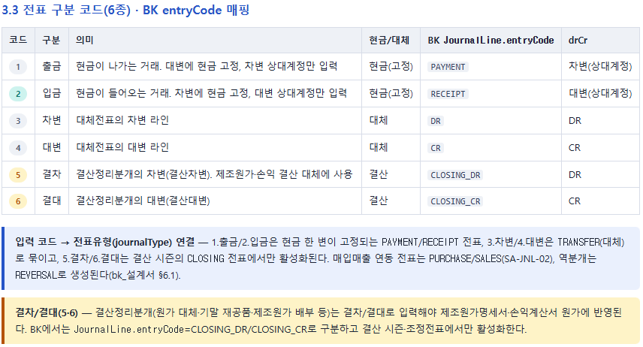

1. 코드 세분화 : 기존 6개 분류에서 STAT/ CIT용 코드 추가
IFRS / Local / TAX / STAT 완전 분리 조회 가능하게 만들 수 있나?
- ACCRUAL
- ADJUSTMENT
- RECLASS
- TAX_ADJ
- STAT_ADJ

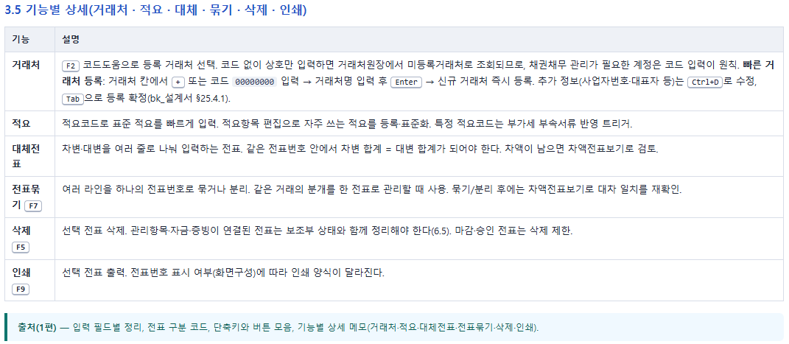
1. 거래처 기능 보완
보완 항목 | 상세 내용
임시 거래처 상태 도입 | 즉시 등록 시 TEMP_VENDOR 또는 TEMP_CUSTOMER 상태로 생성
사업자번호 중복 체크 | 동일 사업자번호 거래처 존재 시 경고/차단
거래처 유형 필수화 | 고객/공급업체/임직원/기타 구분 필수
채권·채무 계정 연계 검증 | 외상매출금은 고객, 외상매입금은 공급업체만 허용
거래처 승인 Workflow | 신규 거래처는 마스터 담당자 승인 후 정식 사용
휴폐업/사용중지 상태 검증 | 비활성 거래처 입력 차단
기본 VAT/지급조건 자동 세팅 | 거래처 선택 시 세무/지급 정보 자동 반영

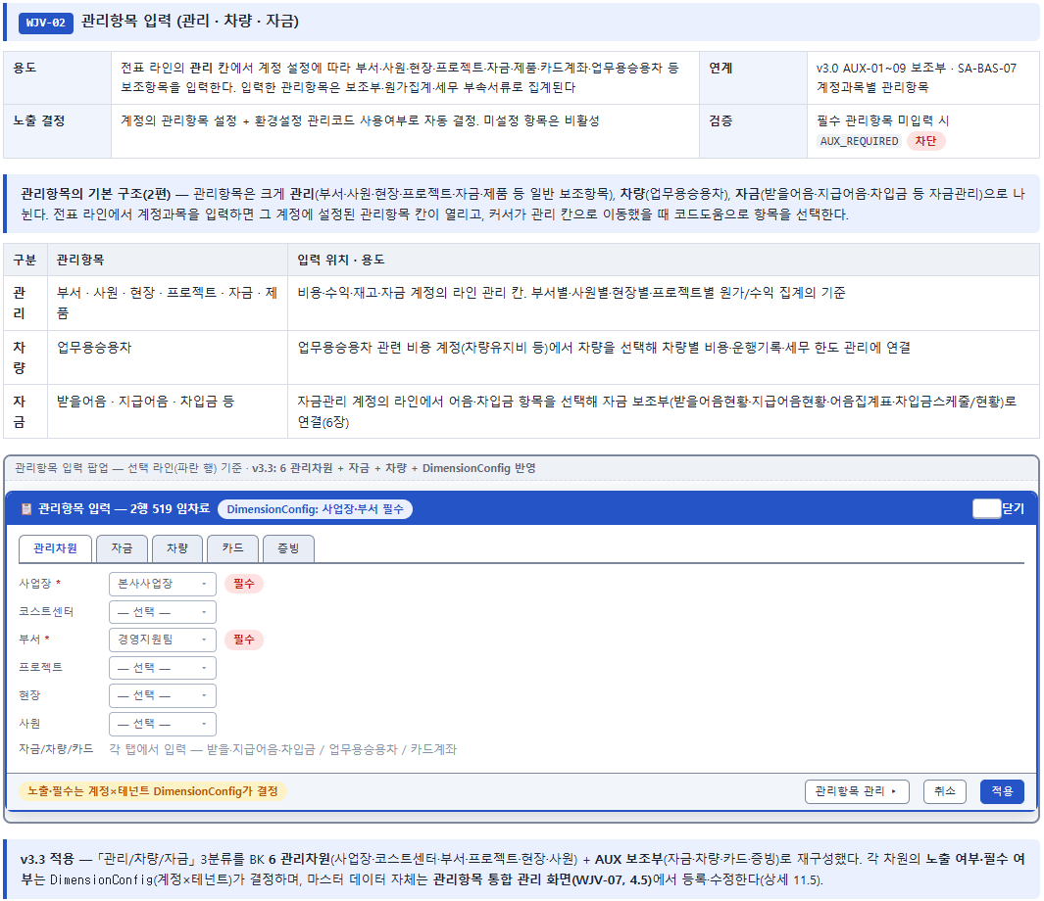
1. 팝업형식보다 가독성을 위해 해당계정 사용시 아래처럼 한 화면에 관리화면으로 구성하는건 어떤가요?

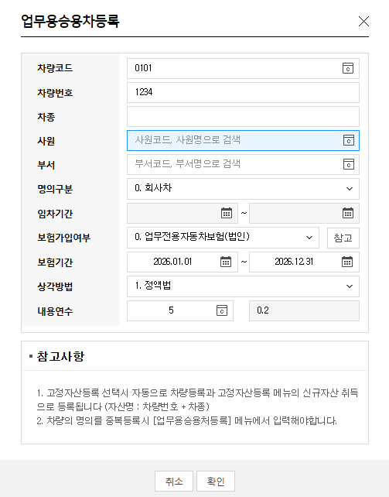
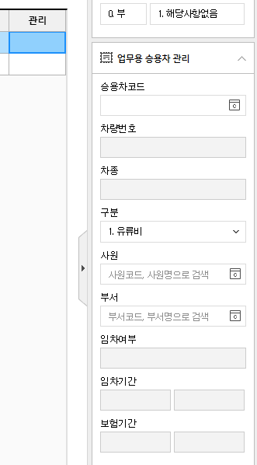

2. 법인세조정 관련 계정의 관리계정설정

1. 부가세 공제구분 자동 확인 : 파투아 서비스영역, 공제대상 부가세 필터링기능

1. 카드계좌의 경우, 아래 내용 보완추가

보완항목 | 상세 내용
카드승인내역 자동 매칭 | 카드사 수신내역과 전표의 일자·금액·가맹점·카드번호를 기준으로 자동 매칭, 결제까지관리
증빙 중복 사용 방지 | 동일 카드승인건이 여러 전표에 중복 연결되지 않도록 차단
VAT 공제구분 자동 추천 | 가맹점 업종, 계정과목, 증빙유형 기준 공제/불공제/면세 추천 | 타투아 필터링 기능

